AYTO FUENLABRADA Y SUS OO.AA.
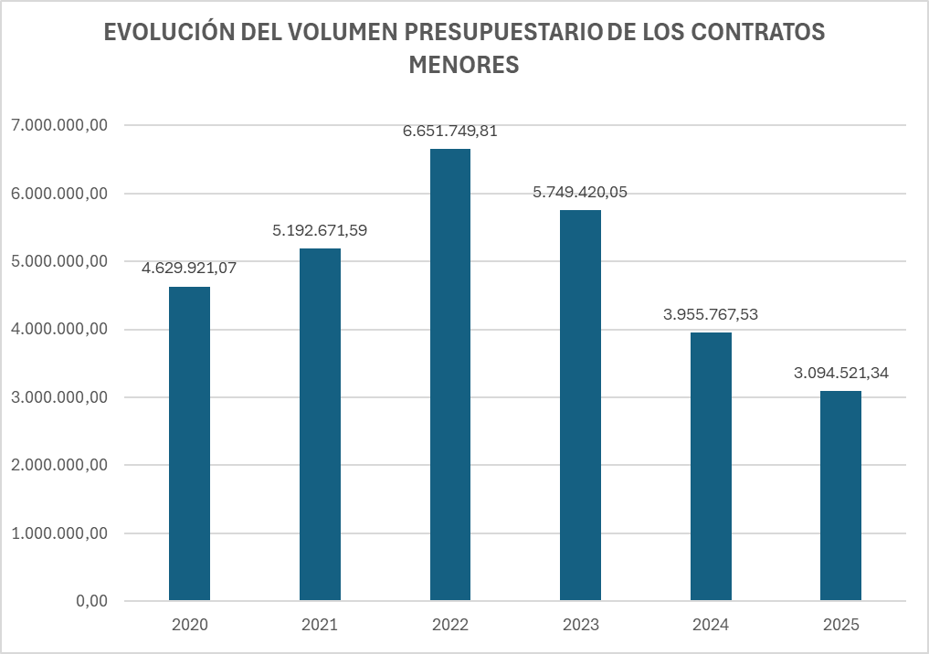
EVOLUCIÓN DEL VOLUMEN PRESUPUESTARIO DE CONTRATOS MENORES ADJUDICADOS CON RESPECTO AL TOTAL DE CONTRATOS
 | AÑO 2025 |  | AÑO 2024 |  | AÑO 2023
 | IMPORTE | % | IMPORTE | % | IMPORTE | %
RESTO DE CONTRATOS | 48,553,192.99 | 94.01 | 46,300,221.37 | 92.13 | 49,092,407.90 | 89.52
CONTRATOS MENORES | 3,094,521.34 | 5.99 | 3,955,767.53 | 7.87 | 5,749,420.05 | 10.48
TOTAL | 51,647,714.33 | 100.00 | 50,255,988.90 | 100.00 | 54,841,827.95 | 100.00

